QA Process
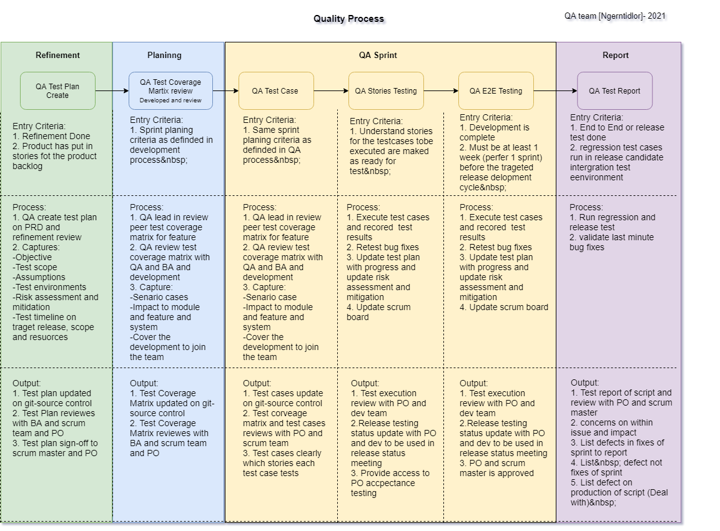
QA Process

The QA process requires that people follow this seriously.

Test Report Template
Summary Sprint 11
 | Summary result
Pass | 6
Pass with condition | 4
Fail | 1
Hold | 1
Reject | 1
N/A | 1
Sprint 11 – PDPA
 |  |  |  | 6 Status
Test Sprint 11 is XXX (Complete , Pass with condition , Fail) |  |  |  | N/A
Deploy at date : XXX |  |  |  | Pass
 |  |  |  | Pass with condition
Feature is complete for project xxxx |  |  |  | Fail
1 |  |  |  | Hold
2 |  |  |  | Reject
3
4
5

Concern (S):
1
2
3
4
5

Production Bug(s) : (Blocker: XX, Critical: XX, Major: XX, Minor: XX )
 | 1. [Priority: Major][Link : Jira] detail Defect
 | 2. [Priority: Major][Link : Jira] detail Defect
 | 3. [Priority: Major][Link : Jira] detail Defect

Defect(s) in Current sprint (Blocker: XX, Critical: XX, Major: XX, Minor: XX )
 | Fixed : (Blocker: XX, Critical: XX, Major: XX, Minor: XX )
 | 1. [Priority: Major][Link : Jira] detail Defect
 | 2. [Priority: Major][Link : Jira] detail Defect

 | Not fixed : (Blocker: XX, Critical: XX, Major: XX, Minor: XX )
 | 1. [Priority: Major][Link : Jira] detail Defect

Test Platform:
Align with test platforms for Areegator testing. Normally, Areegator supports both Desktop platforms

Desktop
Browser | Note

Chrome | Full testing
IE | Exploratory test

iPad
NTL Ins | Version tablet | Version NTL Ins | Version IOS
Ipad Gen6 | Version 14.3 | Version 1.2.14 / 20210107_1 | Version V5.1.1.1.1 (2016-05-24)

Defect Management Process
Defect management Process

Defect Management Process
QA Team จะใช้ Trello Management สำหรับในการจัดการ Defect, โดยเราจะแบ่ง Defect ออกเป็น 2 ประเภทดังนี้ Defect และ Story Defect
1. Story Defect อธิบายถึง defect ที่เกิดขึ้นภายใน sprint testing เกิดขึ้นจากการ พัฒนาระบบส่วนของ feature ที่กำลังทา ณ sprint, defect ประเภทนี้ QA จะต้องสร้างภายใต้ Story หรือ Backlog นั้นๆ โดยกำหนด severity และ priority ของ defect ซึ่ง story defect ควรได้รับการแก้ไขและผ่านการตรวจสอบภายใน sprint โดยเป็นส่วนหนึ่งของ DoD (Definition of Done)
o กรณี story defect ไม่สามารถปิดได้ใน sprint , QA ที่รับผิดชอบ จะต้อง review และแจ้งทีมที่เกี่ยวข้องให้รับทราบ ซึ่ง scrum master และ PO จะต้อง agreement เนื่องจากว่า เป็น Defect นั้น สามารถที่จะแก้ไขได้หลังจาก Deploy on Production ได้ไหม (ถ้า agreement จะต้อง converted Story Defect -> Defect) หลังจากนั้น sprint ถัดไปจึงควรหยิบเข้ามา test หรือ Defect ตัวนี้ทางทีมยอมรับกันว่าจะเป็นไปในแนวทางแบบนี้ (Status = Closed) หรือ กรณีที่แจ้งทาง Scrum master พบว่า Defect นี้ควรต้องรีบแก้ไขก่อนที่จะ Deploy on Production ซึ่งอาจจะส่งผลกระทบต่อทีมได้ ดังนั้น Scrum master ต้องประสานงาน และหาข้อสรุปกับสถานการณ์ที่เกิดขึ้น
2. Defect อธิบายถึง defect ที่เกิดขึ้นบน Production ซึ่งหมายความว่า Cases เหล่านี้จะเกิดอยู่บน Production ด้วยเหตุผลใดก็ตาม เมื่อมีการ นำมาแก้ไข จะต้องหยิบ Defect นั้นมามาทดสอบอีกครั้ง โดยเราจะไม่เปลี่ยน Status Defect -> Story เพื่อ Team ได้ Tag History โดย PO จะต้องได้รับการจัดลำดับ ความสำคัญของการ์ด เพื่อให้ได้รับการแก้ไขด้วย Time line ที่เหมาะสม

โดยปกติ Story defect หรือ defect จะต้องกำหนด Severity, Priority จาดนั้น PO จะเป็นผู้รวบรวมข้อมูลจาก Team และจัดลำดับความสำคัญ โดยพิจารณาจาก Defect และ Story defect ตามลำดับ เนื่องด้วย Story defect เป็นส่วนหนึ่งของ Backlog/Story ดังนั้น Story Defect ควรปิดตั้งแต่ sprint นั้นๆ DoD (Definition of Done)

Defect status:
Defect status ไว้ไว้สำหยับ Tracking Defect ที่เกิดขึ้น ว่า Defect อยู่ในขั้นตอน หรือ Process ตามที่แสดง
Status | คำอธิบาย
Open | สร้าง Defect ขึ้นมาแต่ยังไม่ได้ Assign
Ready for development | ส่ง Defect ให้ ทีม Develop ตรวจสอบ
Waiting for deploy | Developer แก้ไขเรียบร้อยแล้ว แต่ รอ Deploy ขึ้น UAT
Ready to test | Source code ที่แก้ไขอยู่บน UAT แล้ว แต่ยังไม่ได้ Test
Testing | กำลัง Test Defect
Re-open | กรณีทดสอบระบบแล้ว ยังเป็น Defect อยู่
In Progress | กำลัง ตรวจสอบ Defect
Closed | Defect แก้ไขเรียบร้อย/ ไม่ต้องแก้ไข เพราะ ข้อมูลไม่ถูกต้อง, เกิดจาก Configuration หรือ เหตุผลอื่นๆ เป็นต้น

Sub status of closed status:
Sub status | รายละเอียด
Fix | แก้ไขและตรวจสอบแล้วเสร็จ
Won't Fix | เป็น Defect แต่ได้รับการตรวจสอบโดย PO และทีมงานและตกลงร่วมกันว่าจะไม่แก้ไข
Not a Bug | ไม่ใช่ Defect ของซอฟต์แวร์เช่น การกำหนดค่าที่ไม่ถูกต้องที่เกี่ยวข้องกับ Environment
Duplicate | Defect ซ้ำกับตัวที่มีอยู่
Cannot Reproduce | ไม่สามารถตรวจสอบ Defect นี้ได้ เนื่องจาก รองทำซ้ำแล้ว แต่ระบบไม่เกิดปัญหา อาจเป็น Case ของความเสถียรของ Environment

Defect Work Flow:

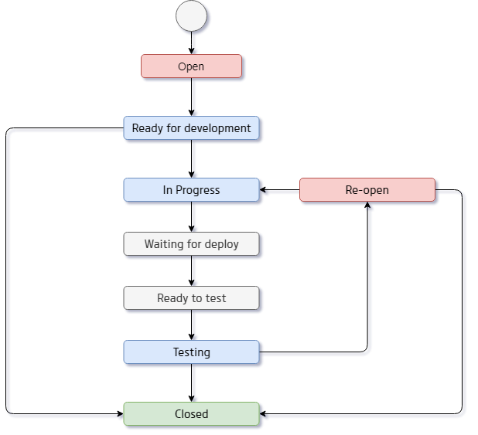

Defect Priority:
Defect เป็นความสำคัญของที่ต้องรีบแก้ไข เนื่องจากอาจส่งผลกระทบต่อระบบ ซึ่งจะต้องเรียงลำดับความสำคัญจาก สูงไปต่ำ ถ้า Priority สูง ควรได้รับการแก้ไขอย่างเร่งด่วน โดยปกติแล้วจะมีการสรุป Defect ทุกๆ สิ้น sprint ซึ่ง Defect สามารถแบ่งออกเป็นระดับดังนี้:
Priority | รายละเอียด
Critical | ต้องรีบแก้ทันที (จำเป็นต้องได้รับการแก้ไขในตอนนี้ ไม่สามารถปล่อย defect ออกไปจาก Release นี้ได้)
High | ควรได้รับการแก้ไขโดยเร็วที่สุด เพื่อที่สามารถไป sprint ถัดไป
Medium | พิจารณาตามความเหมาะสม (อาจรอเพื่อให้การแก้ไข ใน sprint นี้ โดยเรียงจาก Priority High > Low)
Low | พิจารณาว่าแก้ หรือไม่แก้ก็ได้ แต่ต้องมี PO accept เช่นข้อความ สี
 | (การแก้ไขสามารถเลื่อนออกไปได้จนกว่าจะมีการแก้ไข และ เมื่อมี Defect อื่น ๆ สำคัญกว่า)

Defect Severity: (ระดับความรุนแรง)
Severity | รายละเอียด
Block | ต้องรีบแก้ทันที (จำเป็นต้องได้รับการแก้ไขในตอนนี้ ไม่สามารถปล่อย defect ออกไปจาก Release นี้ได้)
Critical | ควรได้รับการแก้ไขโดยเร็วที่สุด เพื่อที่สามารถไป sprint ถัดไป
Major | พิจารณาตามความเหมาะสม (อาจรอเพื่อให้การแก้ไข ใน sprint นี้ โดยเรียงจาก Severity Block > Minor)
Minor | พิจารณาว่าแก้ หรือไม่แก้ก็ได้ แต่ต้องมี PO accept เช่นข้อความ สี
 | (การแก้ไขสามารถเลื่อนออกไปได้จนกว่าจะมีการแก้ไข และ เมื่อมี Defect อื่น ๆ สำคัญกว่า)

Review TCM process
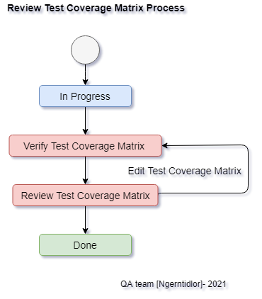
Review Test Coverage Matrix Process

Review Test Coverage Matrix Process
 | หลังจาก ทำ Test plan เสร็จแล้ว จะมี Process ดังต่อไปนี้
1. QA ใน Team ช่วยกันทำ Test ฉoverage Matrix โดยงานนั้น ยังไม่มีคนได้รับหมอบหมาย โดยมี Status = “In process”
2. หลังจาก ช่วยกันทำเสร็จแล้ว เปลี่ยน status = “Verify Test Coverage Matrix” และจะต้องมี review โดยมี QA Review (ถ้าเป็นไปได้ Invite BA) สำหรับผู้ Review เมื่อกำลังดำเนินการ verify Test Coverage Matrix และต้องการแสดงความคิดเห็น ควร Comment เพื่อให้ QA ผู้ที่ Create เป็นผู้ เพิ่ม/ลบ Test coverage Matrix และควรเพิ่มความคิดเห็น
3. หลังจากนั้น เปลี่ยน Status = “Review Test Coverage Matrix” โดยผู้ที่เข้าร่วมการ review ควรมีความคิดเห็น แทรกอย่างน้อยคนละ 1 comment และ แจ้งให้ ผู้ที่ Create Update/ตรวจสอบ ทั้งที่
a. Comment – หาก Owner ไม่เห็นด้วย หรือ ต้องการรายละเอียดเพิ่มเติม ต้องมรการพูดคุย เพื่อหาข้อตกลง และ Update สถานการณ์ ตรวจสอบ Test cases เป็นขั้นตอนสุดท้าย โดยจะต้องเปลี่ยน status = “Done”
4. หลังจาก ปรับ Status = “Done” แสดงว่า Test Coverage Matrix ชุดนั้น “Agreement” กันใน Team เรียบร้อย

Review Test Coverage Matrix Flow:

Review Test case Process
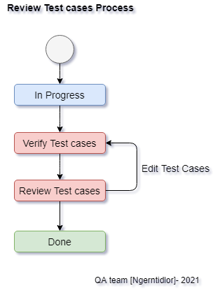
Review test case Process

Review Test case Process
 | หลังจาก ทำ Test plan และ Test coverage matrix เสร็จแล้ว จะมี Process ดังต่อไปนี้
1. แบ่ง Task (Story) ระหว่าง QA ใน Team
2. Owner จะต้องดำเนินการ สร้าง Test cases กรณีมีการเปลี่ยน Owner จะต้อง Stamp ใน Log control ว่าเปลี่ยนผู้รับผิดชอบ ใครทำส่วนไหนระบุให้ชัดเจน
3. หลังจากสร้าง Test cases เสร็จแล้ว จากนั้น จะมี Session review กัน โดยจะต้อง เปลี่ยน Status Create test case = “In Progress” และต้องทำการ review Test case ผู้ที่ Review ต้องไม่ใช่ Owner เมื่อ Review Test cases เรียบร้อย จะต้อง Log Status สำหรับผู้รีวิว
4. ก่อนจะ Review Test cases ต้องให้เปลี่ยน Status = “Verify Test cases” สำหรับผู้ Review เมื่อกำลังดำเนินการ verify Test cases และต้องการแสดงความคิดเห็น ควร Comment เพื่อให้ Owner เป็นผู้ เพิ่ม/ลบ Test case และควรเพิ่มความคิดเห็นสำหรับ Test case
a. หากมีความคิดเห็นใด ๆ โปรดใส่ comment เพื่อแจ้งให้ Owner ทราบว่ามีการ Update/ตรวจสอบ Test cases โดย ผู้ Review ต้องเปลี่ยน Status = “Review Test cases”
b. Comment – หาก Owner ไม่เห็นด้วย หรือ ต้องการรายละเอียดเพิ่มเติม ต้องมรการพูดคุย เพื่อหาข้อตกลง และ Update สถานการณ์ ตรวจสอบ Test cases เป็นขั้นตอนสุดท้าย โดยจะต้องเปลี่ยน status = “Done”
5. หลังจาก ปรับ Status = “Done” แสดงว่า Test cases ชุดนั้น “Agreement” กันใน Team เรียบร้อย
Review Test Case Flow:

Robot Structure code
Robot Structure code

 | Robot Framework code แบ่ง structure ออกเป็น 3 ส่วน ดังนี้
1. Keyword อธิบาย ทำหน้าที่ในการเก็บรวบรวม keyword/ function ที่สร้างขึ้นมาเพื่อเรียกงาน ทั้งในกรณีที่ Keyword เรียกใช้ หรือ Test case มีการเรียกใช้ ซึ่ง Keyword เหล่านี้เราจะเรียกใช้ Library ของ python ตัวอย่างเช่น

Library ExcelLibrary
Library Collections
Library SeleniumLibrary

2. Resource อธิบาย ทำหน้าที่ในการเก็บรวมรวบข้อมูล ไว้ด้วยกัน โดยมีตัวแปรเก็บค่าไว้ สำหรับกรณี Keyword/Test case มีการเรียกใช้งาน เก็บข้อมูลประเภท xpath (Locator), user data, Path URL/ configuration ต่างๆ, ไฟล์รูปภาพ, ไฟล์ข้อมูล เช่น

# user data
${browser} Chrome
${menu_member} รายชื่อสมัครสมาชิก
${timeout} 10s
# Locatior(xpath)
${txt_username} //input[@id="susername"]
${select_quotetypespecialid} //div[text()='v_quotetypespecialid']
# Path URL
${url} https://uat.areegator.com/

3. Test case อธิบาย ทำหน้าที่เก็บ Test case ซึ่งในแต่ละ Test case จะต้องประกอบด้วย Step ของ Test case นั้น ตาม Manual Test case โดยแต่ละ Test case จะมีการเรียกใช้ Keyword และ Resource ซึ่งจะต้องมีการ Import File Keyword และ Resource ด้วยจึงจะให้งานได้ ตัวอย่างเช่น

TestCase1
${file_path} Get File Path For PrepareData
${AllTestData} ReadAllTestData ${file_path}${/}Renew.xlsx New Requirement
Log List ${AllTestData}
Set Global Variable ${AllTestData}
Open Browser Desktop Mode ${url_admin}
Login On Areegator Web ${user_admin} ${password_admin}
Click To Special Quote Menu

ดังนั้น Team จึงแบ่ง structure ออกมาเป็น Flow ดังนี้

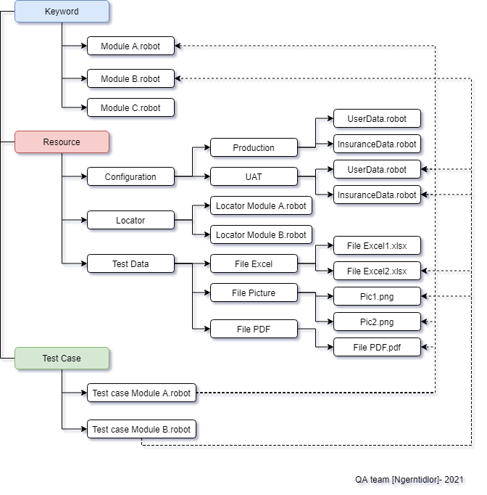

โดย แต่ละ File ของ .robot จะมี structure ดังนี้

*** setting ***
*** Variables ***
*** Test Case *** #ควรมีเฉพาะใน Folder Test case เท่านั้น
*** Keywords ***

รายละเอียดตามไฟล์ตัวอย่าง
Keyword folder:
CommandKeyword.robot
# Keyword = ทำหน้าที่เก็บ Function หรือ ชุดคำสั่งที่เราเขียนขึ้นมาเพื่อง่ายในการงาน กรณ๊ที่ Testcase มีการเรียกใช้งาน
*** Settings ***
# Example ใช้สำหรับ Import library ,เรียกใช้ไฟล์ไหนต้องกำหนดให้ครบ และถูกต้อง [ใช้ได้สำหรับไฟล์นี้เท่านั้น]
# Library SeleniumLibrary [ต้องเขียนถูกต้อง Format ตาม framework]
# Library RequestsLibrary
# Library ExcelLibrary
# Library String
# Library Collections
# Library BuiltIn
# Resource ../Resource/Locator/LoginPageLocator.robot [ใช้สำหรับเรียกไปยังไฟล์อื่น]

*** Variables ***
# Example ใช้สำหรับกำหนดตัวแปรกลางที่ทุก Keyword ไฟล์นี้สามารถเรียกใช้ได้ [ใช้ได้สำหรับไฟล์นี้เท่านั้น]
# ${timeout} 30s

*** Keywords ***
# Example ใช้สำหรับสร้าง Function หรือ Keyword เพื่อำเอาไปใช้ในส่วนของ Keyword เอง หรือ Testcase เพื่อกรณีมีการแก้ไข จะได้แก้ไขเพียงแค่ 1 จุด
# Open Browser Desktop Mode [บรรทัดนี้ >> ชื่อ Keyword]
# [Documentation] Open browser chrome on Web (Chrome) [บรรทัดนี้ >> เขียนคำอธิบายของ Keyword นี้ว่าสามารถนำไปเกี่ยวกับอะไร ทำอะไร เป็นต้น]
# [Arguments] ${url} ${browser}=chrome [บรรทัดนี้ >> ตัวแปรที่ ที่ Keyword นี้ต้องรับค่าเข้ามา หรือ ถ้ามี Keyword หรือ Testcase ที่เรียกใช้จะต้องกำหนด ตัวแปรด้วย]
# Open Browser ${url} ${browser} [บรรทัดนี้ >> คำสั่งในการทำงาน อาจจะเป็นคำสั่งที่อยู่ใน Library ของ Robot framework หรือ เป็น Keyword ที่เราสร้างขึ้นมาเอง และทำการเรียกใช้ค่า]
# Maximize Browser Window [บรรทัดนี้ >> คำสั่งในการทำงาน อาจจะเป็นคำสั่งที่อยู่ใน Library ของ Robot framework หรือ เป็น Keyword ที่เราสร้างขึ้นมาเอง และทำการเรียกใช้ค่า]
# Go To ${url} [บรรทัดนี้ >> คำสั่งในการทำงาน อาจจะเป็นคำสั่งที่อยู่ใน Library ของ Robot framework หรือ เป็น Keyword ที่เราสร้างขึ้นมาเอง และทำการเรียกใช้ค่า]

*** Standard code ***
# Variables กรณีที่เป็นตัวแปรเรียกใช้งานให้เขียนเล็กทั้งหมด ${timeout}
# Variables เก็บ Element ${typeObject_ชื่อ} ต้องตั้งชื่อ ไม่ซ้ำ
# Variables เก็ยดาต้า ควรต้องชื่อเป็น carmel ${UserData}
# การตั้งชื่อ Keyword ควรตั้งชื่อ ตัวแรกของคำเป็นตัวใหญ่ Open Browser

Resource Folder :
UserData.robot

# Resource = ทำหน้าที่เก็บ Variables ทั่ง Element, Variables, Data
# UserData = เก็บ ตัวแปร data ของ Element
*** Variables ***
${user} Kanok
${pass} 123456
${login_user} Kanok
${login_pass} Qawls0001

Serverconfig.robot
# Resource = ทำหน้าที่เก็บ Variables ทั่ง Element, Variables, Data
# ServerConfig = เก็บ URL ต่างๆ
***Variables***
${browser} Chrome
${ENV} UAT
${expect_loadtime} 60
${timeout} 10s
${url} https://uat.areegator.com/
${url_admin} https://uat.areegator.com:8443/
${url_areegatorweb} https://uat.areegator.com/

LoginPageLocator.robot
#Locator ทำหน้าที่ในการเก็บต้วแปร ของ Element บนหน้า Web
*** Variables ***
${txt_username} //input[@id="susername"]
${txt_password} //input[@id="spassword"]
${btn_userlogin} //button[@id="btnLogin"]
${btn_viewprofile} //button[@class="viewProfile"]
${txt_viewprofile} //input[@id="textsearch"]

*** Standard code ***
# Variables กรณีที่เป็นตัวแปรเรียกใช้งานให้เขียนเล็กทั้งหมด ${timeout}
# Variables เก็บ Element ${typeObject_ชื่อ} ต้องตั้งชื่อ ไม่ซ้ำ
# Variables เก็ยดาต้า ควรต้องชื่อเป็น carmel ${UserData}
# การตั้งชื่อ Keyword ควรตั้งชื่อ ตัวแรกของคำเป็นตัวใหญ่ Open Browser

Test case Folder:
Login.robot
# Testcase ทำหน้าที่ในการเก็บ Testcase โดยอาจจะแบ่งตาม Module หรือ Feature ของ Filename Testcase โดยควรเอา Test step จาก Test case มาเขียน
*** setting ***
# Example ใช้สำหรับ Import library ,เรียกใช้ไฟล์ไหนต้องกำหนดให้ครบ และถูกต้อง [ใช้ได้สำหรับไฟล์นี้เท่านั้น]
Library ExcelLibrary
Library Collections
Library SeleniumLibrary
Resource ../Keyword/CommonKeyword.robot # [ใช้สำหรับเรียกไปยังไฟล์อื่น]
Suite Setup Open Browser Desktop Mode https://uat.areegator.com/login # [ใช้สำหรับสั่งให้ทำงานก่อนจพ รันเทสเคสในไฟล์นี้]
Test setup Open Browser Desktop Mode https://uat.areegator.com/login # [ใช้สำหรับสั่งให้ทำงานก่อนจะ รันเทสเคสโดย ทุกเคสจะต้องรัน Test setpup ทุกครั้ง]
Suite Teardown Close All Browsers # [ใช้สำหรับสั่งให้ทำงานหลังจาก รันเทสเคสทั้งหมดในไฟล์จบแล้ว]
Test Teardown Close All Browsers # [ใช้สำหรับสั่งให้ทำงานหลังจาก รันเทสเคสนั้นๆจบแล้ว]

***Variables***
# Example ใช้สำหรับกำหนดตัวแปรกลางที่ทุก Keyword ไฟล์นี้สามารถเรียกใช้ได้ [ใช้ได้สำหรับไฟล์นี้เท่านั้น]
# ${timeout} 30s
# ${file_path} ${CURDIR}${/}Resource${/}uat${/}TestData${/}PrepareDate

*** test case ***
# Test case คือ ข้อที่เราจะเทส ซึ่งต้องประกอบไปด้วย Step การทำงานต้องสอดคล้องกับใน Test case ที่เขียน เพื่อสามารถ Tracking ได้
# Test case ที่ควรทำคือ ต้องสามารถตรวจสอบ หรืออาจจะบได้ภายในข้อเดียวกัน ควรเป็น Test case ที่ทำการ Test manual มาแล้ว
TC_aree_010_01_01 # Testcase ID จาก File Testcase ที่ทำ Manual Test
[Documentation] Login Areegator web # เขียนอธิบาย รายละเอียดของ Test Case
[Tags] UAT SP010 Login # เอา Tag ที่เขียนใน Testcase มาแปะ Tag มีความหมายว่า ข้อนี้ทำเกี่ยวกับอะไร, ทำที่ Sprint เท่าไร , Feature อะไร, Regression (สื่งที่สามารุถ Tag ได้จากในนี้ )
# Test step
Open Browser Desktop Mode https://uat.areegator.com/login # Step การทำงาน โดยระบบจะแสดง จะดึง Keyword หรือ wording ของ Library มาใช้งาน แต่อย่าลืมวว่าต้องระบุ Library ที่ Setting ด้วย
Input Username On Login Page Kanokb25
Input Password On Login Page kanok12345
Click Button Login On Areegator Admin

TC_aree_010_01_02 #Testcase ID จาก File Testcase ที่ทำ Manual Test
# Go to https://uat.areegator.com/login
[Documentation] Login Areegator web # เขียนอธิบาย รายละเอียดของ Test Case
[Tags] UAT SP010 Login # เอา Tag ที่เขียนใน Testcase มาแปะ Tag มีความหมายว่า ข้อนี้ทำเกี่ยวกับอะไร, ทำที่ Sprint เท่าไร , Feature อะไร , Status testcase ,Regression เป็นต้น (สิ่งที่สามารุถ Tag ได้จากในนี้ )
Click Element On Page //div[@id="InsuranceSales"]

